Лист1
Тест кейс ID | 1
Заголовок | Возможность авторизоваться существующему пользователю.
Предусловие | Открыта форма регистрации, в базе данных есть пользователь admin с паролем admin
 | № шага | Шаг | Ожидаемый результат | Статус | Комментарий
 | 1 | В поле "Логин" ввести: admin | Поле заполнено. Надпись: admin | Пройден
 | 2 | В поле "Пароль" ввести: Password | Поле заполнено. Надпись: * | Пройден
 | 3 | Нажать на кнопку "Войти" | Пользователь: admin, авторизован, открыта главная страница | Пройден
Постусловие

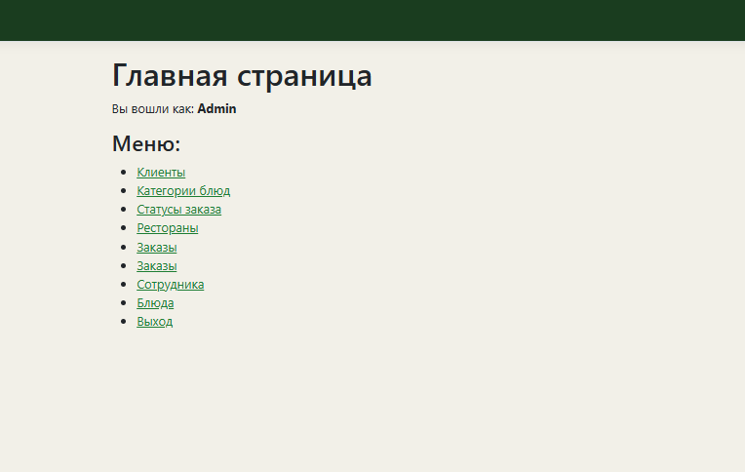

Тест кейс ID | 2
Заголовок | Возможность просмотра списка блюд.
Предусловие | Пользователь уже авторизирован в системе
 | № шага | Шаг | Ожидаемый результат | Статус | Комментарий
 | 1 | Нажать на кнопку "Блюда" | Откроется страница со списком блюд | Пройден
Постусловие

Тест кейс ID | 3
Заголовок | Попытка авторизоваться несуществующему пользователю.
Предусловие | Открыта страница авторизации, введенные данные не соответствуют записям в бд
 | № шага | Шаг | Ожидаемый результат | Статус | Комментарий
 | 1 | В поле "Логин" ввести: vanya | Надпись: vanya | Пройден
 | 2 | В поле "Пароль" ввести: cool | Надпись: **** | Пройден
 | 3 | Нажать на кнопку "Войти" | Сообщение о неверных данных | Пройден
Постусловие

Тест кейс ID | 4
Заголовок | Изменения в списек блюд.
Предусловие | Пользователь уже авторизирован в системе
 | № шага | Шаг | Ожидаемый результат | Статус | Комментарий
 | 1 | Нажать "Редактировать" | Открыта страница со всеми полями записи в возможность их изменить. | Пройден
 | 2 | Поменять цену со 100 до 500 | Запись изменена. | Пройден
Постусловие

Тест кейс ID | 5
Заголовок | Добавление блюда
Предусловие | Пользователь уже авторизирован в системе
 | № шага | Шаг | Ожидаемый результат | Статус | Комментарий
 | 1 | Нажать "Добавить" | Открыта страница c формой создания записи. | Пройден
 | 2 | Заполнить поля. Нажать "Cохранить" | Запись добавленна | Пройден
Постусловие
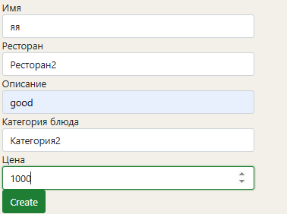

Тест кейс ID | 6
Заголовок | Удаление блюда.
Предусловие | Пользователь уже авторизирован в системе
 | № шага | Шаг | Ожидаемый результат | Статус | Комментарий
 | 1 | Нажать "Удалить" на нужной записи | Открыта страница с подтверждением удаления | Пройден
 | 2 | Нажать "Удалить" | Запись удалена | Пройден
Постусловие
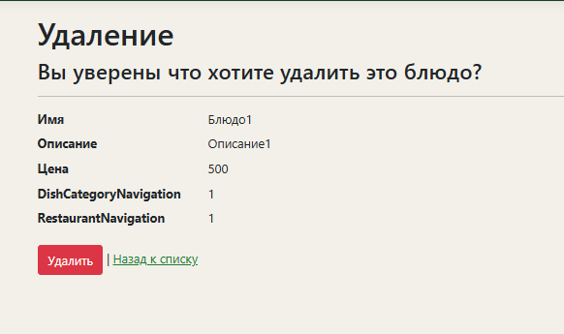

Тест кейс ID | 7
Заголовок | Возврат в авторизации
Предусловие | Не проходить авторизацию.
 | № шага | Шаг | Ожидаемый результат | Статус | Комментарий
 | 1 | Нажать на пнели навигации "Домой" | Открыта страница авторизации. Сылка изменена. | Пройден
Постусловие

Тест кейс ID | 8
Заголовок | Выбор ресторана
Предусловие | Пользователь уже авторизирован в системе
 | № шага | Шаг | Ожидаемый результат | Статус | Комментарий
 | 1 | Открыть страницу редактирования блюда | Страницы открыта | Пройден
 | 2 | Нажать на поле "Ресторан" | Открыт выпадающий список со всеми ресторанами | Пройден
Постусловие
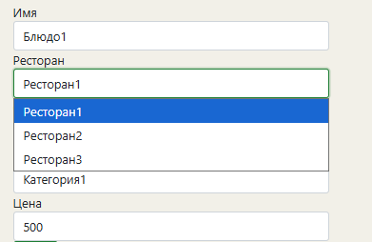

Тест кейс ID | 9
Заголовок | Просмотр списка клиентов
Предусловие | Пользователь уже авторизирован в системе
 | № шага | Шаг | Ожидаемый результат | Статус | Комментарий
 | 1 | Нажать на кнопку "Клиенты" | Открыта страница со списком клиентов | Пройден
Постусловие

Тест кейс ID | 10
Заголовок | Удаление клиента
Предусловие | Пользователь уже авторизирован в системе
 | № шага | Шаг | Ожидаемый результат | Статус | Комментарий
 | 1 | Нажать на кнопку "Клиенты" | Открыта страница со списком клиентов | Пройден
 | 2 | Нажать на кнопку "Удалить" | Страница подтвржднния даления | Пройден
 | 3 | Нажать на кнопку "Удалить" | Запись удалена | Пройден
Постусловие

